关系图
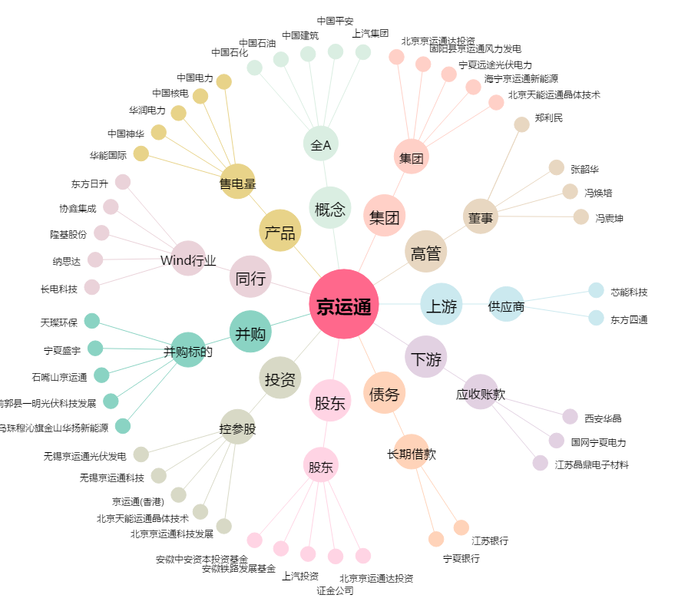
京运通[601908.SH] - 关系概览图

